試験内容(10-1)
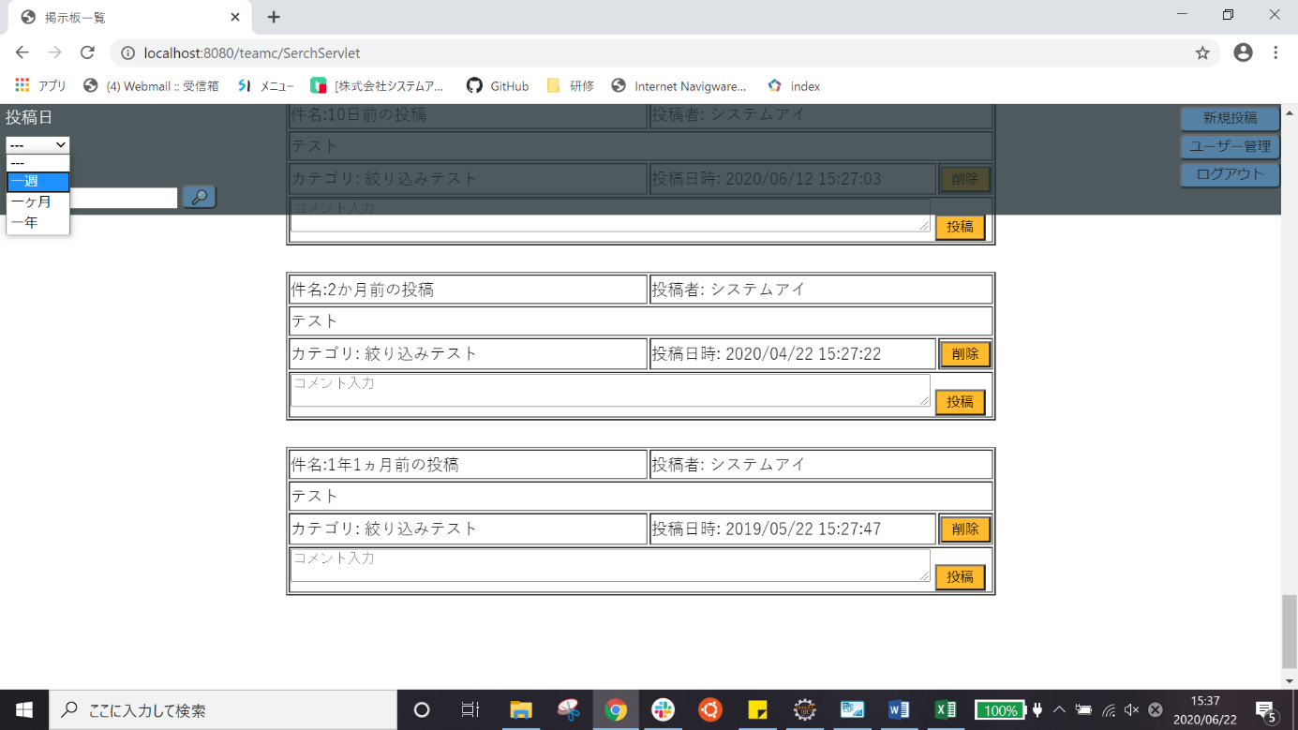
試験エビデンス
番号 | シナリオ | 作成チーム | 担当者
10 | ホームの絞り込み確認 | チームC | 寺井

試験番号 | 画面内容
10-1 | ホーム画面
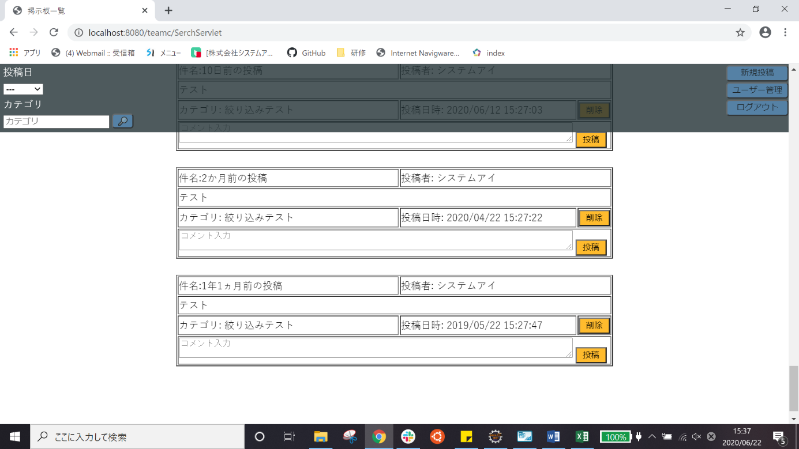

10-1 | 投稿日絞り込み

試験内容(10-2)
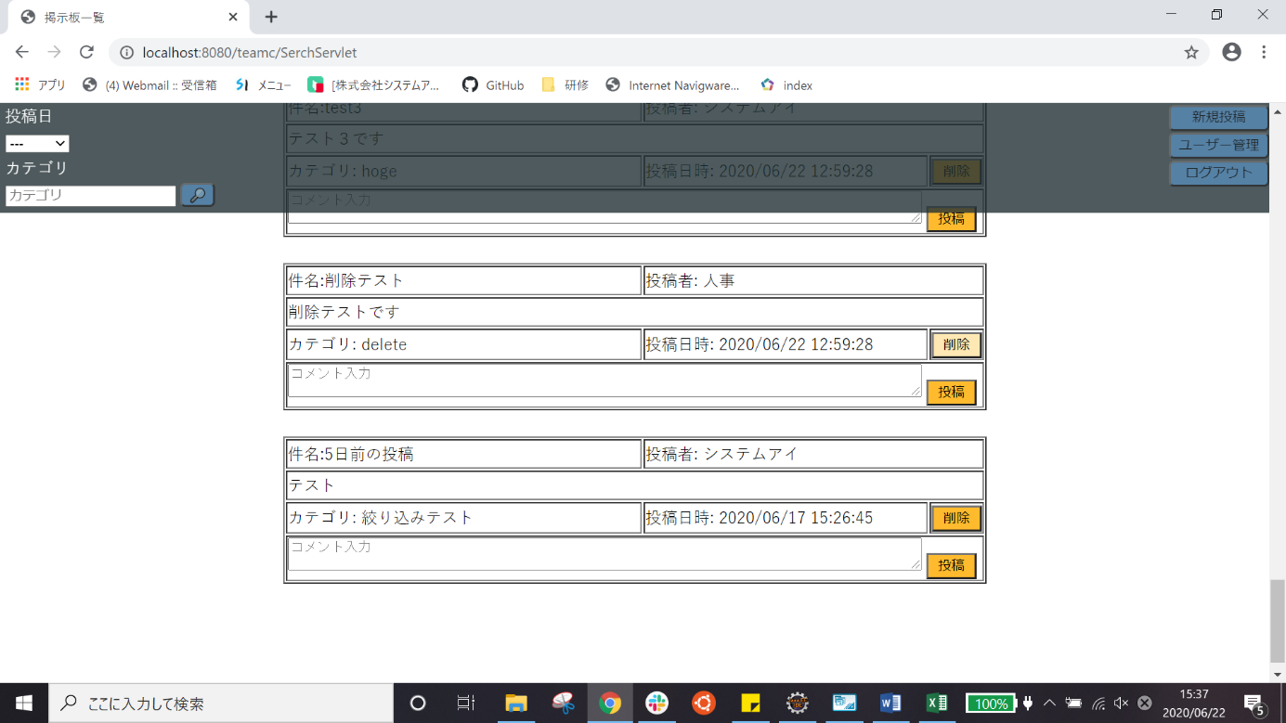
試験エビデンス
番号 | シナリオ | 作成チーム | 担当者
10 | ホームの絞り込み確認 | チームC | 寺井

試験番号 | 画面内容
10-2 | 投稿日絞り込み「一週」を選択した後

試験内容(10-3)

試験エビデンス
番号 | シナリオ | 作成チーム | 担当者
10 | ホームの絞り込み確認 | チームC | 寺井

試験番号 | 画面内容
10-3 | 投稿日絞り込み「一ヵ月」を選択した後

試験内容(10-4)
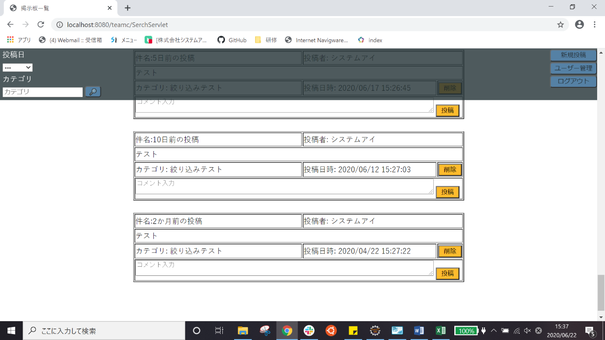
試験エビデンス
番号 | シナリオ | 作成チーム | 担当者
10 | ホームの絞り込み確認 | チームC | 寺井

試験番号 | 画面内容
10-4 | 投稿日絞り込み「一年」を選択した後

試験内容(10-5)
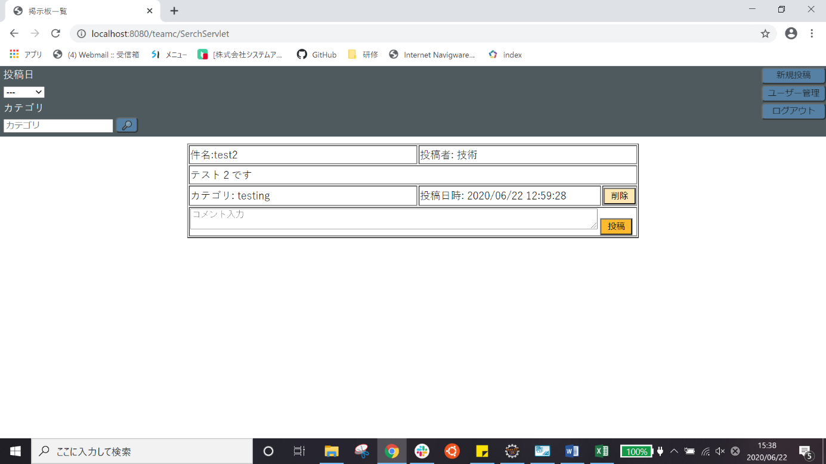
試験エビデンス
番号 | シナリオ | 作成チーム | 担当者
10 | ホームの絞り込み確認 | チームC | 寺井

試験番号 | 画面内容
10-5 | 「testing」と入力
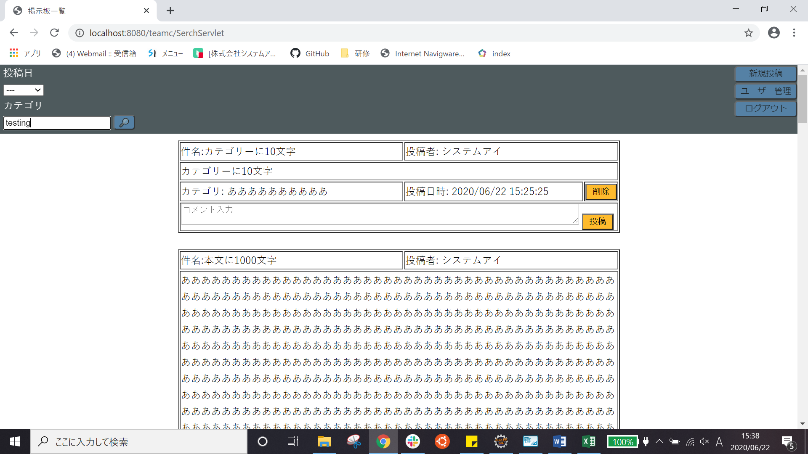

10-5 | 検索ボタンを押した後

試験内容(10-6)
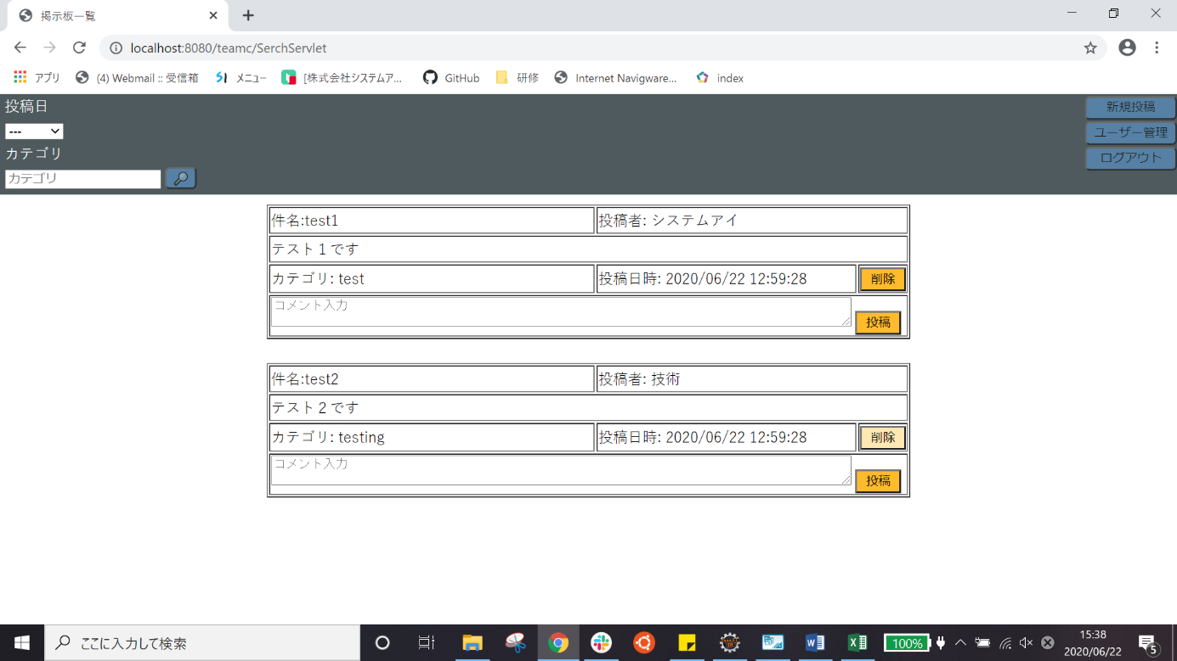
試験エビデンス
番号 | シナリオ | 作成チーム | 担当者
10 | ホームの絞り込み確認 | チームC | 寺井

試験番号 | 画面内容
10-6 | 「test」と入力
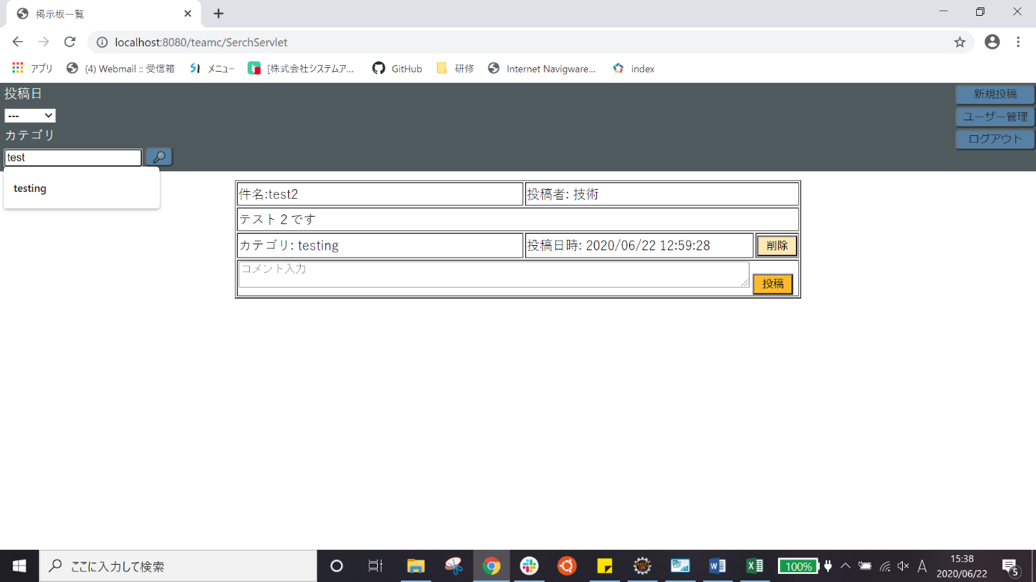

10-6 | 検索ボタンを押した後

試験内容(10-7)
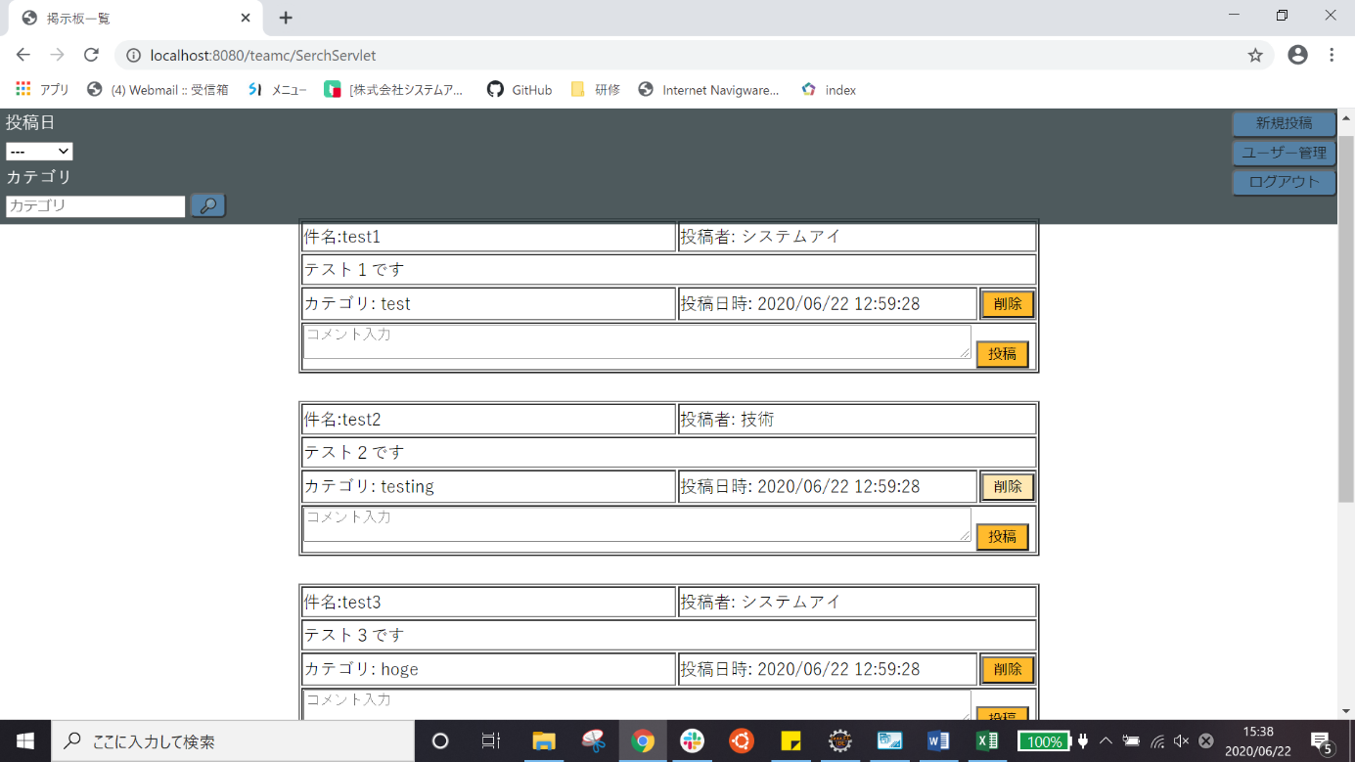
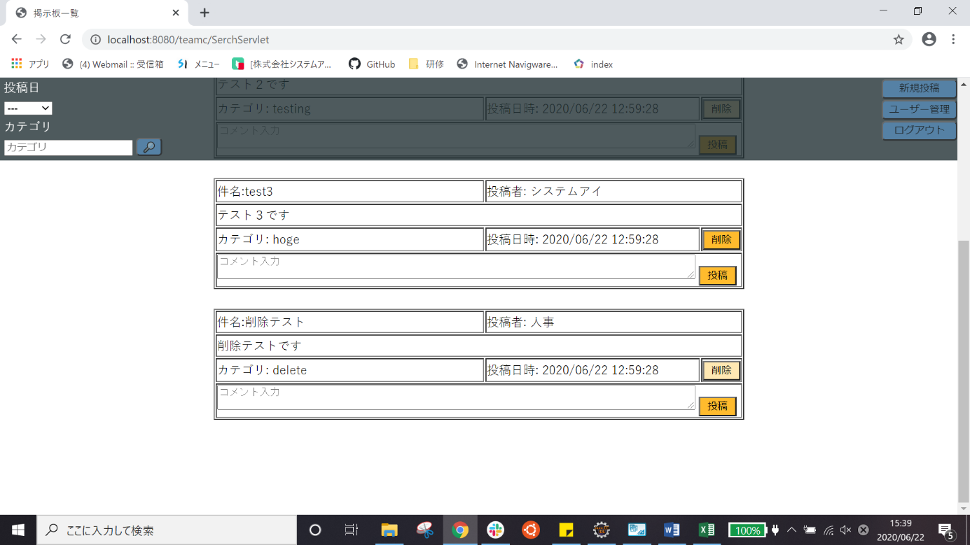
試験エビデンス
番号 | シナリオ | 作成チーム | 担当者
10 | ホームの絞り込み確認 | チームC | 寺井

試験番号 | 画面内容
10-7 | 「e」と入力


10-7 | 検索ボタンを押した後

